UDP evidence
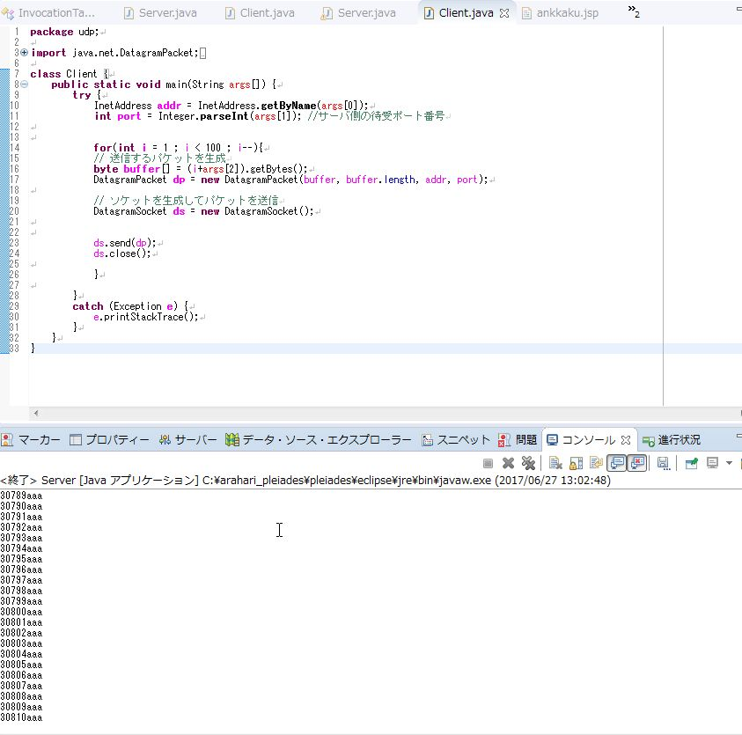
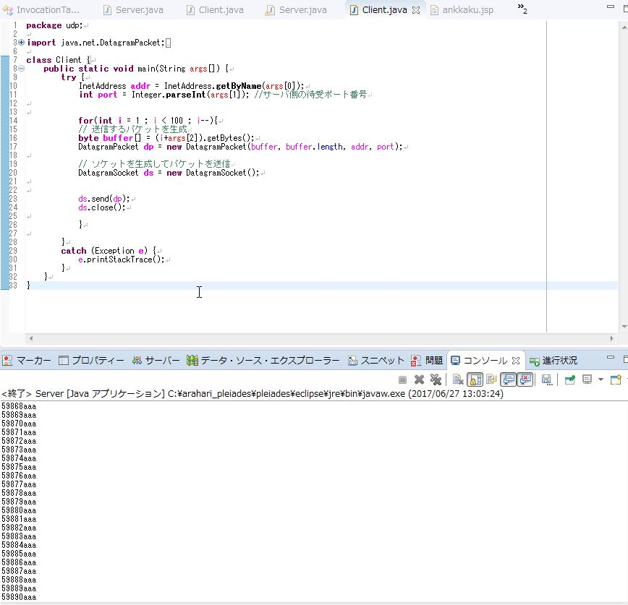
UDP通信でのメッセージ繰り返し送信においての、通信の信頼性の検証
概要
下の画像1は、サーバーが実行している受信プログラムを一旦停止させたときの画像である。画像2は、停止させている受信プログラムを再開させたときの画像である。 画像1で四角の枠で囲っている部分は、サーバーが受信プログラムを停止させる直前に最後に受け取ったメッセージである。画像1を見ると、最後に受け取ったメッセージは「30810aaa」となっている。 画像2で四角の枠で囲っている部分は、サーバーが停止させた受信プログラムを再度実行したときに、最初に受け取ったメッセージである。画像2を見ると、再実行後、最初に受け取ったメッセージは「59868aaa」となっている。 この2つを比較してみると、クライアントが送信していたはずの30811個目のメッセージから59867個目のメッセージは、サーバーは受け取っていないということになる。 このことから、UDP通信は通信の信頼性が担保されていないことがわかった。 この検証の実行手順は、「実行手順」のシートを参照のこと。

証跡
画像1<サーバーが実行している受信プログラムを一旦停止させたときの画像> | 画像2<停止させている受信プログラムを再開させたときの画像>

実行手順
実行手順
手順1
サーバー側は「実行の構成」から、引数にポート番号を渡し実行する。クライアントからメッセージを受信できる状態にする。

<サーバー側の実行の構成の画像>
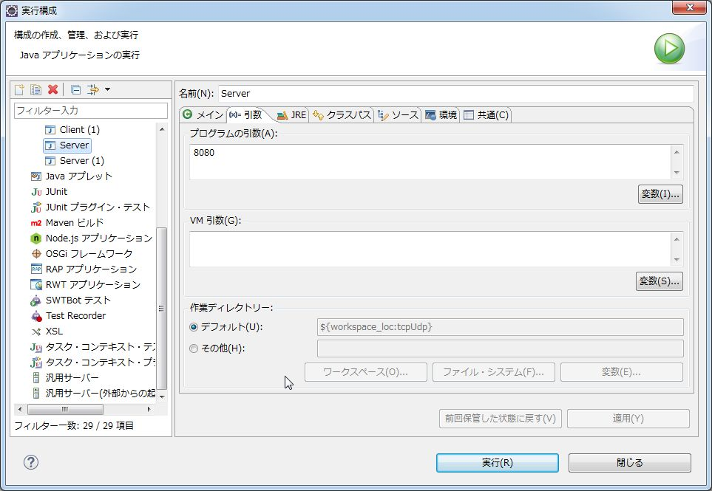

手順2
クライアント側は「実行の構成」から、引数にサーバーのIPアドレス・ポート番号・メッセージを渡し、送信プログラムを実行し、メッセージを送信する
※赤い下線で示している数が、サーバーのIPアドレス

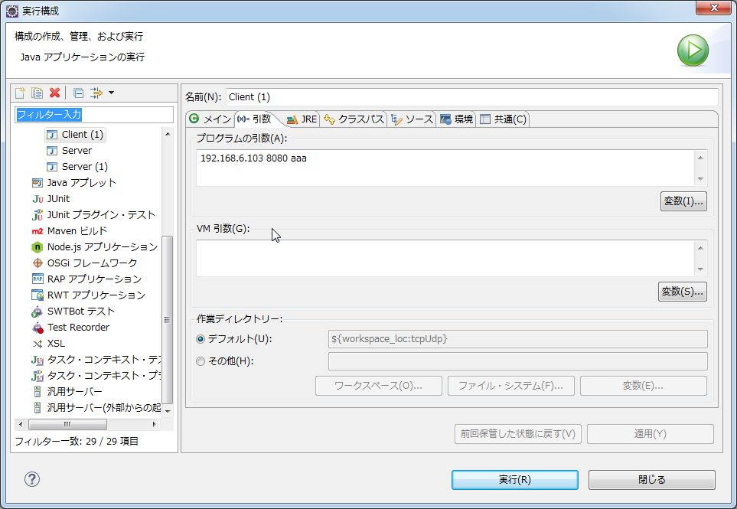
<クライアント側の実行の構成の画像>

<送信先サーバーのIPアドレス確認画像>
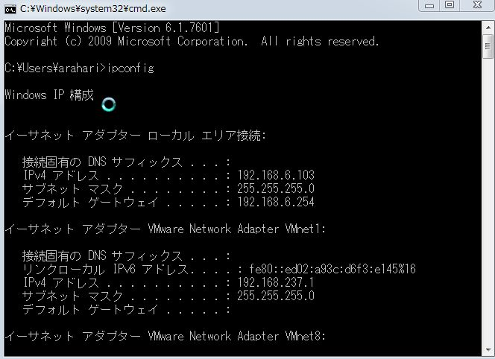

手順3
サーバーはメッセージを受信後、適当なタイミングで受信プログラムを終了させる

<サーバーの受信プログラムを実行中の画像>
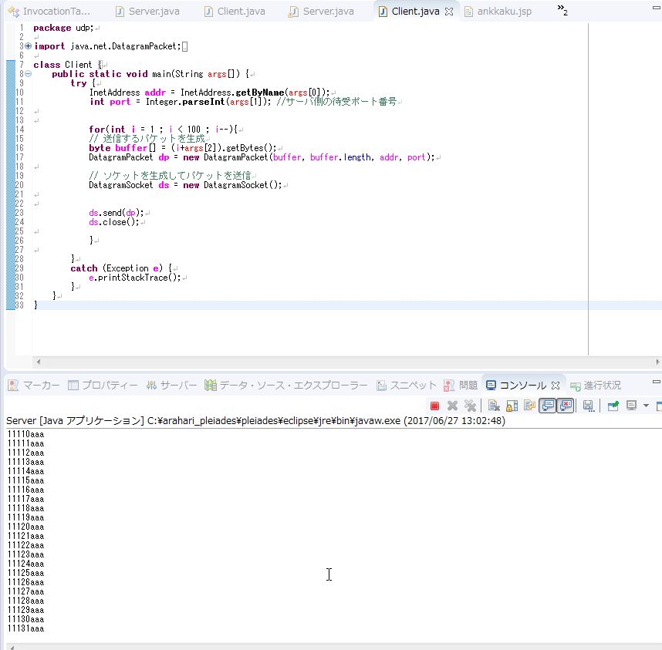

<受信プログラム終了直前に最後に受け取ったメッセージを確認している画像>

手順4
サーバー側は終了させた受信プログラムを、手順1と同じ方法で受信プログラムを再開させる。
受信後に最初に受け取ったメッセージと、最初に受信プログラムを終了させる前にサーバーが最後に受け取ったメッセージと比較して検証を行った

<受信プログラム再実行直後に最初に受け取ったメッセージを確認している画像>

